INDICE

Formcred 16. |  |  |  |  |  |  | REVISAR

INDICE DE CONTENIDO PARA EL PROCESO DE REVISIÓN CRÉDITOS
Agencia:
 |  |  | Crédito N°: |  |  |  | NOTA: Seleccionar de la casilla D13 a la D76 con la opcion multiple

 |  |  | Fecha Revisión: |  |  |  | con las opciones SI o N/A

 |  | VERIFICACIÓN
N° | DETALLE | COMERCIAL |  | OPERATIVA | ETAPA DIG. | C O M E N T A R I O
 | GRUPO DOCUMENTAL: 1. SOLICITUD | SI
1 | Formulario de solicitud de préstamo/refinanciamiento/crédito paralelo/bajo línea, tarjeta de crédito. |  |  |  | 1*
2 | Formulario Anexo de Croquis de domicilio y de actividades económicas que tenga el Prestatario y/o Garante (primario o secundario en el caso que aplique). |  |  |  | 1
3 | MAPS ME (coordenadas y posición, y la flecha de ubicación) |  |  |  | 1
 | GRUPO DOCUMENTAL: 2. DOCUMENTACION BÁSICA
4 | Fotocopia de cédula de identidad vigente y Consulta SEGIP de los SOLICITANTES persona natural o persona jurídica (Representante legal). |  |  |  | 1 Y 2
5 | Fotocopia de cédula de identidad vigente de los GARANTES persona natural o persona jurídica (Representante legal). |  |  |  | 1 Y 2
6 | Fotocopia de factura o Aviso de cobro de un servicio básico (Ej.: luz, agua, gas) |  |  |  | 1
 | GRUPO DOCUMENTAL: 3. REPORTES DE ENDEUDAMIENTO
7 | Central de información crediticia ASFI, CPOP, INFOCRED de: deudor/representante legal y codeudor (actualizados al último corte de la información) |  |  |  | 1
8 | Central de información crediticia ASFI, CPOP, INFOCRED de: garante, y/o cónyuge de garante (del cónyugue en los casos que corresponda. Ejem: garante primario) (actualizados al último corte de la información) |  |  |  | 1
9 | Central de información crediticia ASFI, CPOP, INFOCRED de: NIT si corresponde. (actualizados al último corte de la información) |  |  |  | 1
 | GRUPO DOCUMENTAL: 4. INFORMACION FINANCIERA | N/A
10 | Formulario Formcred 14-01: Declaración Jurada de Relaciones y Vinculaciones con fecha y firma, éste formulario debe estar sin tachaduras y/o enmiendas. |  |  |  | 1
11 | Estimación de capacidad de pago según el tipo de cliente (Micro A o B) incluyendo los anexos que correspondan (Ej.: Inventario, Determinación de Costos de Producción y/o servicios, etc.) |  |  |  | 1

12 | Consulta impresa del "Detalle de Deuda" emitida por el sistema RUAT Nota: Aplica solo para clientes con actividad de transporte evaluada. En caso de presentar deudas debe adjuntar plan de pagos y se debe considerar en la determinación de la capacidad de pago, para verificar esta situación se debe revisar que en el formulario de “Estimación de la capacidad de pago del cliente” en el punto III pasivos, figure el ítem “impuestos pendientes” y su respectivo importe(el mismo debe corresponder al importe que figura en plan de pagos de la deuda) |  |  |  | 1

13 | Respaldos de ingresos para actividades con remuneración fija: ASALARIADOS: Fotocopia de las tres últimas papeletas de pago y/o Contrato de Empleo Actual y/o Certificado de Trabajo u otro documento que demuestre un ingreso estable con especificación del salario mensual, cargo y antigüedad en la empresa además de Fotocopia de la Relación de Aportes a la AFP (si la empresa aporta). JUBILADOS O RENTISTAS: Fotocopia de la última papeleta de pago BENEFICIARIOS DE GIROS Y/O REMESAS: Papeletas de Cobro que acrediten la recepción de los giros y/o remesas percibidos en la última gestión. |  |  |  | 1

14 | Formulario Formcred13: Declaración Patrimonial Jurada de los solicitantes. NOTA: No aplica para Personas Jurídicas. Debe encontrarse debidamente respaldada tanto los activos como pasivos (que correspondan), con fecha y firmada sin tachaduras ni enmiendas. |  |  |  | 1*

15 | Formulario Formcred13: Declaración Patrimonial Jurada de los garantes. NOTA: No aplica para Personas Jurídicas. Debe encontrarse respaldados los activos que correspondan, firmada sin tachaduras ni enmiendas. |  |  |  | 1*

16 | Certificado de no propiedad emitido por DDRR. (documento a ser presentado para la elaboración del contrato). NOTA: Requisito aplica a créditos para vivienda de interés social y debe ser por cada uno de los deudores y codeudores. |  |  |  | 1

17 | Anexo Scoring NOTA: No aplica para desembolsos Bajo Línea y únicamente para Personas Naturales |  |  |  | 1
18 | Ficha socioambiental. NOTA: aplica para todos los casos excepto: actividades de ingresos fijos, transporte y operaciones menores a US$ 6.000 o su equivalente. |  |  |  | 1

 | GRUPO DOCUMENTAL: 5. DOC. DE CONSTITUCION Y PODERES | N/A
19 | Respaldos de Constitución según el tipo de Empresa: Fotocopia NIT o Fotocopia del certificado de inscripción al Padrón Nacional de Contribuyentes (Si tiene), Fotocopia de la Matrícula Comercio actualizada otorgado por FUNDEMPRESA (Si tiene), Fotocopia de Licencia de Funcionamiento (Si tiene). |  |  |  | 1

20 | Informe/formulario de "Revisión de Documentación de Personas Jurídicas" emitido por unidad de control Legal. NOTA: Aplica solo para cliente Persona Jurídica. |  |  |  | 1

 | GRUPO DOCUMENTAL: 6. GARANTIAS
21 | Formulario de remisión de documentos para revisión y constitución de hipoteca de Inmueble o vehículo u otras garantías. NOTA: Aplica para garantías sujetas a registro y/o pertenecientes a personas jurídicas |  |  |  | 1

22 | Constancia de titularidad emitida por la EDV NOTA: Requisito aplica para Boletas de Garantía, Garantía a primer requerimiento y Créditos con garantía de DPF. Es emitida por el Oficial de Plataforma |  |  |  | 1

23 | Formulario de Entrega - Recepción de Documentos en Custodia. NOTA: Aplica cuando el cliente deja en calidad de custodia documentos originales de inmueble, terreno y otros.(Para garantias: sujetas a registro y/o documentos en custodia) |  |  |  | 2

24 | Informe área legal constitución de créditos con garantía hipotecaria o sujeta a registro. Sin observaciones, subsanado y/o con políticas de excepción según corresponda. (formulario con firma del abogado regional o analista de control legal) |  |  |  | 1
 | GRUPO DOCUMENTAL: 7. SEGUROS
25 | Carta de adhesión al seguro de desgravamen (Aceptación o rechazo) de todos los solicitantes. NOTA: La excepción 22 implica que debe existir una carta de rechazo, porque tiene que existir evidencia documentada de que el cliente no quiere el seguro. |  |  |  | 1

26 | Certificado de cobertura al contrato seguro de desgravamen |  |  |  | 2

 | GRUPO DOCUMENTAL: 8. APROBACION
27 | Formulario de Resolución de: Créditos (Micro A o B) o Bajo Línea o Reprogramación según corresponda. Debidamente firmada y sellada por los niveles que corresponda de acuerdo a niveles de aprobación vigentes (formulario sin borrones, sobre escrituras y/o enmiendas) |  |  |  | 1 Y 2
 | GRUPO DOCUMENTAL: 9. CONTRATO Y DESEMBOLSO
28 | Carta de autorización según modalidad de desembolso NOTA: debe tener constancia de cuenta activa (sello de CUENTA VIGENTE), sello de recepción del banco y sello de firma verificada. |  |  |  | 2
29 | Orden de Desembolso |  |  |  | 2
30 | Tabla de Amortización |  |  |  | 2
31 | Contrato de préstamo – Testimonio de constitución de hipoteca y registro de gravamen de la instancia correspondiente, salvo excepción debidamente aprobada. |  |  |  | 2
32 | Reconocimiento de Firmas, para créditos mayores a Bs100,000 para lineas de crédito mayores a Bs100,000 todos los bajo lineas deben llevar reconocimiento de firmas. |  |  |  | 2

33 | Formulario de personas no firmantes NOTA: Si aplica. |  |  |  | 2

34 | En los casos que corresponda, formulario de solicitud de elaboración de contrato (préstamo de dinero, bajo línea de crédito, contrato mixto, Línea de crédito) |  |  |  | 1
(*) En el caso de operaciones provenientes de agencias rurales, se puede adjuntar el documento sin la firma de los clientes. Posteriormente, en la etapa 2 se volverá a cargar la documentación con la firma regularizada.

FIRMA OFICIAL DE NEGOCIO/EJECUTIVO |  | FIRMA OFICIAL DE PLATAFORMA RESPONSABLE
NOTAS: Según el tipo de producto u operación propuesta, puede existir documentación adicional a la establecida en el presente checklist. En ese sentido, es responsabilidad del oficial de negocios o ejecutivo de banca presentar la misma para que se cumplan los requisitos mínimos establecidos en la política interna. En la VERIFICACIÓN OPERATIVA es responsabilidad del oficial de plataforma y el Jefe Administrativo Operativo, la revisión de la información requerida, identificando la EXISTENCIA o no (SI o no) y si aplica (N/A). REGIONAL SIN EL MODELO DE OPERACIONES CENTRALES: El oficial de Plataforma debe verificar además de la existencia, la VIGENCIA de la documentación y/o Formularios presentados además de corroborar que los mismos CORRESPONDEN A LOS CLIENTES. REGIONAL CON EL MODELO DE OPERACIONES CENTRALES: El oficial de Plataforma debe cotejar que todo lo presentado sea digitalizado correctamente verificando la CALIDAD de la carpeta digital para que pueda ser validada por Operaciones Centrales. La columna “ETAPA” responde a operaciones bajo este modelo las cuales se detallan a continuación:

ETAPA “1” | Corresponde a la REVISIÓN INTEGRAL en Operaciones Centrales de la carpeta aprobada. Se verificará de acuerdo al checklist toda la documentación adjuntada misma que puede pasar a la otra instancia si no existe observación; en el caso que exista observaciones se devolverá al Oficial de Negocios Microempresa para su respectiva regularización y posterior digitalización por parte del Oficial de Plataforma.
ETAPA “2” | Corresponde a la última REVISION PREVIA AL DESEMBOLSO en Operaciones Centrales. Se verificará que la documentación presentada cumpla con todos los requisitos habilitantes para realizar el desembolso si no existe observación; en el caso que exista observaciones se devolverá al Oficial de Plataforma para su respectiva regularización y posterior digitalización.
ETAPA “1 Y 2” | Corresponde a documentos que se deben digitalizar en ambas etapas, debido a que se requiere validar información adicional que se genera en la etapa previa al desembolso.
Al momento de la presentación de la carpeta el CHECK LIST debe estar firmado por el Oficial de Negocio / ejecutivo como constancia que paso por el comité de creditos
Este CHECK LIST debe ser impreso en una sola hoja (anverso y reverso)

CROQUIS 1
Formcred-Anexocroquis |  |  |  |  |  |  |  |  |  |  | F 0086_03

 |  |  |  |  |  |  |  |  |  | N° DE OPERACIÓN

ANEXO CROQUIS
DATOS GENERALES
Nombres y Apellidos: |  |  |  |  |  |  |  |  |  |  |  | ANEXO CROQUIS CLIENTE

Dirección del domicilio: |  |  |  | Calle/Avenida: |  | N°: |  |  | Zona:

 |  |  |  |  |  |  |  | DOMICILIO CLIENTE
 |  |  |  |  |  |  |  |  |  |  |  | NOTA: Puedes seleccionar con opcion multiple - DOMICILIO CLIENTE - DOMICILIO CLIENTE – CODEUDOR

 |  |  |  |  |  |  |  |  |  |  |  | NOTA: Anotar caracteristicas de la ubicación del inmueble según procedimientos
 |  |  |  |  |  |  |  |  |  |  |  | para georeferenciacion
 |  |  |  |  |  |  |  |  |  |  |  | - Color de puerta
 |  |  |  |  |  |  |  |  |  |  |  | - Color de fachada
 |  |  |  |  |  |  |  |  |  |  |  | - No. de medidor
 |  |  |  |  |  |  |  |  |  |  |  | - Referencias

Dirección del negocio: |  |  | Calle/Avenida: |  |  | N°: |  |  | Zona:

 |  |  |  |  |  |  |  |  |  |  |  | NOTA: Puedes seleccionar con opcion multiple - ACTIVIDAD CLIENTE - ACTIVIDAD CLIENTE – CODEUDOR
 |  |  |  |  |  |  |  | ACTIVIDAD CLIENTE

 |  |  |  |  |  |  |  |  |  |  |  | NOTA: Anotar caracteristicas de la ubicación del inmueble según procedimientos
 |  |  |  |  |  |  |  |  |  |  |  | para georeferenciacion
 |  |  |  |  |  |  |  |  |  |  |  | - Color de puerta
 |  |  |  |  |  |  |  |  |  |  |  | - Color de fachada
 |  |  |  |  |  |  |  |  |  |  |  | - No. de medidor
 |  |  |  |  |  |  |  |  |  |  |  | - Referencias

Autorizo, autorizo(amos) a que los funcionarios trabajadores/responsables y/o delegados de BANCO FIE S.A. realicen la verificación de la información domiciliaria y laboral declarada en la presente solicitud de crédito y sus anexos.

FIRMA DEUDOR

USO DE BANCO FIE S.A. |  | VERIFICACIÓN DOMICILIARIA Y/O DE LA ACTIVIDAD (CUANDO CORRESPONDA)

 |  |  |  |  | Firma Oficial de Negocios /Ejecutivo

Formcred-Anexocroquis |  |  |  |  |  |  |  |  |  |  | F 0086_03
 |  |  |  |  |  |  |  |  |  |  |  | ANEXO CROQUIS CODEUDOR
 |  |  |  |  |  |  |  |  |  | N° DE OPERACIÓN

ANEXO CROQUIS
DATOS GENERALES
Nombres y Apellidos:

Dirección del domicilio: |  |  |  | Calle/Avenida: |  | N°: |  |  | Zona:

 |  |  |  |  |  |  | DOMICILIO GARANTE

 |  |  |  |  |  |  |  |  |  |  |  | NOTA: Anotar caracteristicas de la ubicación del inmueble según procedimientos
 |  |  |  |  |  |  |  |  |  |  |  | para georeferenciacion
 |  |  |  |  |  |  |  |  |  |  |  | - Color de puerta
 |  |  |  |  |  |  |  |  |  |  |  | - Color de fachada
 |  |  |  |  |  |  |  |  |  |  |  | - No. de medidor
 |  |  |  |  |  |  |  |  |  |  |  | - Referencias

Dirección del negocio: |  |  | Calle/Avenida: |  |  | N°: |  |  | Zona:

 |  |  |  |  |  |  | ACTIVIDAD CODEUDOR

 |  |  |  |  |  |  |  |  |  |  |  | NOTA: Anotar caracteristicas de la ubicación del inmueble según procedimientos
 |  |  |  |  |  |  |  |  |  |  |  | para georeferenciacion
 |  |  |  |  |  |  |  |  |  |  |  | - Color de puerta
 |  |  |  |  |  |  |  |  |  |  |  | - Color de fachada
 |  |  |  |  |  |  |  |  |  |  |  | - No. de medidor
 |  |  |  |  |  |  |  |  |  |  |  | - Referencias

Autorizo, autorizo(amos) a que los funcionarios trabajadores/responsables y/o delegados de BANCO FIE S.A. realicen la verificación de la información domiciliaria y laboral declarada en la presente solicitud de crédito y sus anexos.

FIRMA CODEUDOR

USO DE BANCO FIE S.A. |  | VERIFICACIÓN DOMICILIARIA Y/O DE LA ACTIVIDAD (CUANDO CORRESPONDA)

 |  |  |  |  | Firma Oficial de Negocios /Ejecutivo

CROQUIS 2
Formcred-Anexocroquis |  |  |  |  |  |  |  |  |  |  | F 0086_03

 |  |  |  |  |  |  |  |  |  | N° DE OPERACIÓN |  | ANEXO CROQUIS OTRO DOMICILIO O NEGOCIO DE CLIENTE

ANEXO CROQUIS
DATOS GENERALES
Nombres y Apellidos:
 |  |  |  |  |  |  |  |  |  |  |  | NOTA: Puedes seleccionar con opcion multiple - DOMICILIO CLIENTE - DOMICILIO CLIENTE – CODEUDOR
Dirección del domicilio: |  |  |  | Calle/Avenida: |  | N°: |  |  | Zona:

 | 
 |  |  |  |  |  |  |  |  |  |  |  | NOTA: Anotar caracteristicas de la ubicación del inmueble según procedimientos
 |  |  |  |  |  |  |  |  |  |  |  | para georeferenciacion
 |  |  |  |  |  |  |  |  |  |  |  | - Color de puerta
 |  |  |  |  |  |  |  |  |  |  |  | - Color de fachada
 |  |  |  |  |  |  |  |  |  |  |  | - No. de medidor
 |  |  |  |  |  |  |  |  |  |  |  | - Referencias

 |  |  |  |  |  |  |  |  |  |  |  | NOTA: Puedes seleccionar con opcion multiple - ACTIVIDAD CLIENTE - ACTIVIDAD CLIENTE – CODEUDOR

Dirección del negocio: |  |  | Calle/Avenida: |  |  | N°: |  |  | Zona:

 |  |  |  |  |  |  |  |  |  |  |  | NOTA: Anotar caracteristicas de la ubicación del inmueble según procedimientos
 |  |  |  |  |  |  |  | ACTIVIDAD CLIENTE |  |  |  | para georeferenciacion
 |  |  |  |  |  |  |  |  |  |  |  | - Color de puerta
 |  |  |  |  |  |  |  |  |  |  |  | - Color de fachada
 |  |  |  |  |  |  |  |  |  |  |  | - No. de medidor
 |  |  |  |  |  |  |  |  |  |  |  | - Referencias

Autorizo, autorizo(amos) a que los funcionarios trabajadores/responsables y/o delegados de BANCO FIE S.A. realicen la verificación de la información domiciliaria y laboral declarada en la presente solicitud de crédito y sus anexos.

FIRMA DEUDOR

USO DE BANCO FIE S.A. |  | VERIFICACIÓN DOMICILIARIA Y/O DE LA ACTIVIDAD (CUANDO CORRESPONDA)

 |  |  |  |  | Firma Oficial de Negocios /Ejecutivo

Formcred-Anexocroquis |  |  |  |  |  |  |  |  |  |  | F 0086_03
 |  |  |  |  |  |  |  |  |  |  |  | ANEXO CROQUIS OTRO DOMICILIO O NEGOCIO DE CODEUDOR
 |  |  |  |  |  |  |  |  |  | N° DE OPERACIÓN

ANEXO CROQUIS
DATOS GENERALES
Nombres y Apellidos:

Dirección del domicilio: |  |  |  | Calle/Avenida: |  | N°: |  |  | Zona:

 |  |  |  |  |  |  | DOMICILIO CODEUDOR |  |  |  |  | NOTA: Anotar caracteristicas de la ubicación del inmueble según procedimientos
 |  |  |  |  |  |  |  |  |  |  |  | para georeferenciacion
 |  |  |  |  |  |  |  |  |  |  |  | - Color de puerta
 |  |  |  |  |  |  |  |  |  |  |  | - Color de fachada
 |  |  |  |  |  |  |  |  |  |  |  | - No. de medidor
 |  |  |  |  |  |  |  |  |  |  |  | - Referencias

Dirección del negocio: |  |  | Calle/Avenida: |  |  | N°: |  |  | Zona:
 |  |  |  |  |  |  |  |  |  |  |  | NOTA: Anotar caracteristicas de la ubicación del inmueble según procedimientos

 |  |  |  |  |  |  | ACTIVIDAD CODEUDOR |  |  |  |  | NOTA: Anotar caracteristicas de la ubicación del inmueble según procedimientos
 |  |  |  |  |  |  |  |  |  |  |  | para georeferenciacion
 |  |  |  |  |  |  |  |  |  |  |  | - Color de puerta
 |  |  |  |  |  |  |  |  |  |  |  | - Color de fachada
 |  |  |  |  |  |  |  |  |  |  |  | - No. de medidor
 |  |  |  |  |  |  |  |  |  |  |  | - Referencias

Autorizo, autorizo(amos) a que los funcionarios trabajadores/responsables y/o delegados de BANCO FIE S.A. realicen la verificación de la información domiciliaria y laboral declarada en la presente solicitud de crédito y sus anexos.

FIRMA CODEUDOR

USO DE BANCO FIE S.A. |  | VERIFICACIÓN DOMICILIARIA Y/O DE LA ACTIVIDAD (CUANDO CORRESPONDA)

 |  |  |  |  | Firma Oficial de Negocios /Ejecutivo

CARTA DEBITO
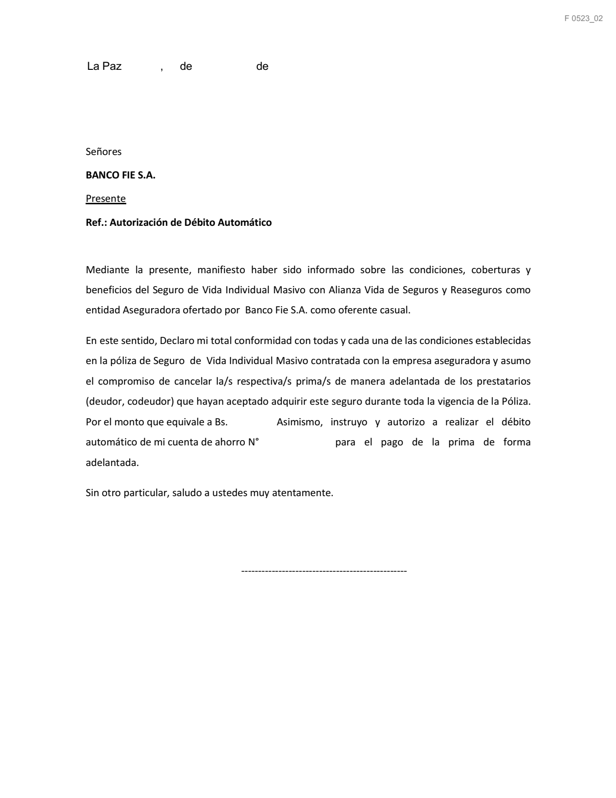

1900

DEC. JUR. SALUD
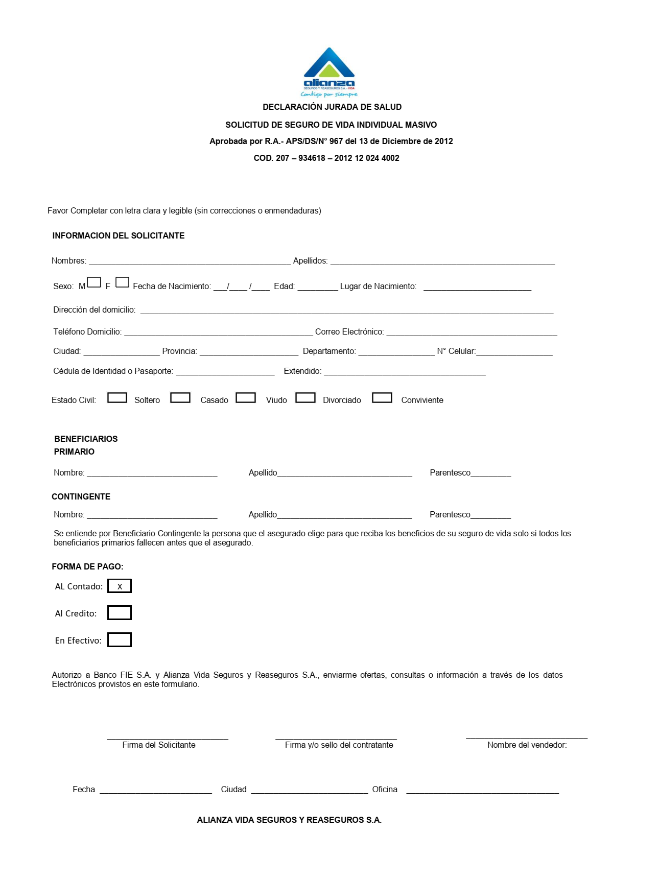

1 |  | NOTA: Completar los datos faltantes

 | La Paz

